Plan1
 | sapply(x, summary)
 |  | A | B | C | D | E | F | G
 | Min. | 0.00000 | 0.00000 | 0.00000 | 0.00000 | 0.00000 | 0.00000 | 0.00000
 | 1st Qu. | 4.83000 | 8.11500 | 0.87500 | 2.02500 | 7.00200 | 1.37500 | 37.58000
 | Median | 6.21000 | 13.14000 | 4.96000 | 7.60000 | 14.96000 | 5.42000 | 48.39000
 | Mean | 11.13000 | 12.51000 | 6.44900 | 7.70000 | 14.15000 | 6.41400 | 44.27000
 | 3rd Qu. | 16.04000 | 18.47000 | 11.18000 | 11.00000 | 20.57000 | 11.02000 | 57.84000
 | Max. | 78.00000 | 35.50000 | 22.00000 | 37.00000 | 52.75000 | 24.00000 | 134.00000

 | sapply(x, sd)
 |  | A | B | C | D | E | F | G
 |  | 13.67085 | 8.31869 | 5.67297 | 6.98255 | 10.26718 | 5.82156 | 27.02078

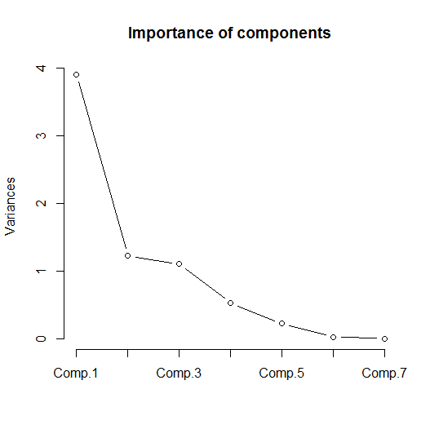
 | Matriz de correlação entre as variáveis
 |  | A | B | C | D | E | F | G
 | A | 186.89216 | 27.99972 | 13.91667 | 26.78801 | 40.70532 | 48.34324 | 273.74150
 | B | 27.99972 | 69.20061 | 3.19909 | 25.91648 | 29.11405 | 3.73532 | 132.41260
 | C | 13.91667 | 3.19909 | 32.18254 | 12.24188 | 44.42622 | 19.33621 | 80.05510
 | D | 26.78801 | 25.91648 | 12.24188 | 48.75606 | 60.99241 | 8.79368 | 125.86090
 | E | 40.70532 | 29.11405 | 44.42622 | 60.99241 | 105.41493 | 28.13291 | 205.91420
 | F | 48.34324 | 3.73532 | 19.33621 | 8.79368 | 28.13291 | 33.89058 | 111.87980
 | G | 273.74148 | 132.41261 | 80.05510 | 125.86092 | 205.91417 | 111.87980 | 730.12250

 | Importance of components
 |  | Comp. 1 | Comp. 2 | Comp. 3 | Comp. 4 | Comp. 5 | Comp. 6 | Comp. 7
 | Standard deviation | 1.97546 | 1.10708 | 1.04860 | 0.72508 | 0.47155 | 0.15577 | 0.00024
 | Proportion of Variance | 0.55749 | 0.17509 | 0.15708 | 0.07511 | 0.03177 | 0.00347 | 0.00000
 | Cumulative Proportion | 0.55749 | 0.73258 | 0.88966 | 0.96477 | 0.99653 | 1.00000 | 1.00000

 | Scores das observações nas componentes principais
 |  | Comp. 1 | Comp. 2 | Comp. 3 | Comp. 4 | Comp. 5 | Comp. 6 | Comp. 7
1a | Bela Vista - azul | -0.60595 | 0.40411 | 1.04670 | -0.31016 | 0.43222 | -0.22379 | 0.00003
1b | Bela Vista - verde | -1.39163 | 1.26675 | -0.32714 | 0.11216 | -0.26419 | -0.04309 | -0.00004
1c | Bela Vista - amarelo | -1.63346 | 0.93806 | -1.17165 | 0.10950 | -0.37784 | 0.02897 | -0.00002
1d | Bela Vista - vermelho | -1.40163 | 2.42447 | -1.70997 | 1.63996 | -0.01396 | 0.03499 | -0.00020
2a | Boulevard - azul | -0.61494 | 0.12591 | -0.04848 | 0.12201 | 0.39977 | -0.10187 | 0.00002
2b | Boulevard - verde | -2.01421 | 1.55146 | 1.31821 | -0.91613 | 1.48195 | 0.90103 | 0.00004
2c | Boulevard - amarelo | -1.35171 | 0.84711 | -0.94167 | -0.61487 | -0.61180 | -0.01938 | 0.00003
2d | Boulevard - vermelho | 3.30050 | 0.43233 | -0.12835 | -0.59092 | 0.05982 | -0.02142 | 0.00004
3a | Geisel - azul | -0.73522 | 0.47293 | -0.37457 | 0.78592 | 1.05557 | -0.24359 | -0.00003
3b | Geisel - verde | -1.10633 | 1.05043 | -0.26260 | 0.27113 | -0.59655 | 0.04782 | -0.00005
3c | Geisel - amarelo | -2.13836 | 0.44235 | -1.28633 | -0.24661 | -0.26767 | 0.00319 | 0.00004
3d | Geisel - vermelho | -1.72047 | 0.70443 | -0.55035 | 0.67157 | -0.32388 | -0.05974 | 0.00069
4a | Ipiranga - azul | -1.67352 | 1.23924 | 0.36157 | -0.33979 | 0.84940 | -0.21927 | 0.00000
4b | Ipiranga - verde | -1.22139 | 0.48388 | -0.25353 | -0.21445 | 0.12767 | -0.09402 | 0.00003
4c | Ipiranga - amarelo | -0.82009 | 0.75624 | -1.08682 | 0.08293 | -0.12851 | -0.00792 | -0.00001
4d | Ipiranga - vermelho | 0.77088 | -0.40382 | 0.17047 | 1.08467 | 0.13069 | 0.00723 | -0.00003
5a | Mary Dota - azul | -5.31028 | -1.62956 | -2.07848 | -2.31381 | 0.42553 | -0.14996 | 0.00034
5b | Mary Dota - verde | -1.26846 | 0.53214 | -0.48270 | -0.21719 | -0.47165 | -0.02167 | 0.00002
5c | Mary Dota - amarelo | -1.52910 | 1.09430 | -0.81514 | 0.88951 | -0.95578 | 0.25723 | -0.00010
5d | Mary Dota - vermelho | 3.30050 | 0.43233 | -0.12835 | -0.59092 | 0.05982 | -0.02142 | 0.00004
6a | Nações - azul | -1.01902 | 0.66225 | 0.39950 | 0.14524 | -0.03661 | -0.08299 | -0.00002
6b | Nações - verde | -1.24941 | 0.55563 | -0.44938 | -0.55840 | -0.03558 | -0.09365 | -0.00069
6c | Nações - amarelo | -0.63086 | 0.86181 | -0.88412 | 0.34861 | -0.33314 | 0.05652 | -0.00004
6d | Nações - vermelho | -4.25279 | 1.71675 | 5.04443 | -1.01920 | -0.25801 | -0.24676 | -0.00002
7a | Pirajui - azul | 3.30050 | 0.43233 | -0.12835 | -0.59092 | 0.05982 | -0.02142 | 0.00004
7b | Pirajui - verde | 0.36066 | -1.06602 | -0.06838 | 0.25457 | 0.13708 | 0.01370 | 0.00007
7c | Pirajui - amarelo | -0.07337 | -1.81455 | 0.55080 | 0.55227 | -0.15175 | 0.01820 | 0.00008
7d | Pirajui - vermelho | 0.62664 | -0.40038 | -0.38761 | 1.58779 | 1.17081 | -0.09665 | -0.00005
8a | Agudos - azul | 0.67343 | 1.04016 | 1.55226 | 0.38139 | -0.79087 | 0.04194 | -0.00009
8b | Agudos - verde | 0.16939 | -1.48093 | 0.07776 | -0.23026 | -0.02770 | 0.03319 | 0.00012
8c | Agudos - amarelo | -1.65422 | -0.75458 | -1.63232 | 0.78737 | 0.85042 | -0.01877 | 0.00005
8d | Agudos - vermelho | 1.48015 | -0.17331 | 0.81970 | 0.51959 | -0.65897 | 0.07896 | -0.00003
9a | Arealva - azul | 3.30050 | 0.43233 | -0.12835 | -0.59092 | 0.05982 | -0.02142 | 0.00004
9b | Arealva - verde | -1.08879 | -1.75231 | 0.00797 | -0.70721 | -0.75829 | 0.13362 | -0.00057
9c | Arealva - amarelo | 0.21470 | -0.35185 | 0.10980 | 0.39080 | -0.53982 | 0.10094 | 0.00075
9d | Arealva - vermelho | 3.30050 | 0.43233 | -0.12835 | -0.59092 | 0.05982 | -0.02142 | 0.00004
10a | Duartina - azul | 0.99201 | -1.97877 | 1.34720 | 1.21044 | 0.04681 | 0.04490 | 0.00003
10b | Duartina - verde | -0.15723 | -1.69433 | -0.31625 | -0.76022 | -0.22991 | 0.07074 | 0.00018
10c | Duartina - amarelo | -0.51871 | -1.63560 | -0.80102 | -0.84939 | 0.05499 | -0.02398 | -0.00055
10d | Duartina - vermelho | 3.30050 | 0.43233 | -0.12835 | -0.59092 | 0.05982 | -0.02142 | 0.00004
11a | Iacanga - azul | 3.30050 | 0.43233 | -0.12835 | -0.59092 | 0.05982 | -0.02142 | 0.00004
11b | Iacanga - verde | 0.79060 | -0.02629 | 0.55377 | 0.36726 | -0.08024 | 0.00386 | -0.00001
11c | Iacanga - amarelo | 0.19114 | -1.42792 | 0.06419 | 0.40074 | 0.13008 | 0.02962 | -0.00066
11d | Iacanga - vermelho | 3.30050 | 0.43233 | -0.12835 | -0.59092 | 0.05982 | -0.02142 | 0.00004
12a | Lençóis Paulista - azul | 3.30050 | 0.43233 | -0.12835 | -0.59092 | 0.05982 | -0.02142 | 0.00004
12b | Lençóis Paulista - verde | 0.49546 | -0.90090 | 0.42144 | 0.86505 | 0.10106 | 0.01894 | 0.00001
12c | Lençóis Paulista - amarelo | 0.18344 | -0.71496 | -0.04478 | 0.22477 | -0.26457 | 0.06625 | 0.00005
12d | Lençóis Paulista - vermelho | 3.30050 | 0.43233 | -0.12835 | -0.59092 | 0.05982 | -0.02142 | 0.00004
13a | Pederneiras - azul | -0.17903 | 0.24657 | 1.21167 | 0.79449 | 0.22798 | -0.06265 | -0.00005
13b | Pederneiras - verde | -0.45598 | -0.80423 | 1.04994 | 0.54996 | 0.35416 | -0.11681 | 0.00003
13c | Pederneiras - amarelo | -0.43704 | -1.76322 | -0.13470 | -0.24053 | -0.17326 | 0.06612 | 0.00014
13d | Pederneiras - vermelho | -1.70026 | -2.96670 | 1.28411 | 0.29771 | -0.22380 | 0.08280 | 0.00016

 | Principal Components Analysis
 | Call: principal(r = x, nfactors = 2, rotate = "varimax", scores = TRUE)
 |  | RC1 | RC2 | h2 | u2
A | Fila | 0.68 | 0.19 | 0.49 | 0.51
B | Viagem (ida) | -0.02 | 0.81 | 0.66 | 0.34
C | Atendimento (local) | 0.74 | 0.17 | 0.58 | 0.42
D | Viagem (destino) | 0.25 | 0.86 | 0.80 | 0.20
E | Atendimento | 0.58 | 0.68 | 0.80 | 0.20
F | Viagem (volta) | 0.93 | 0.01 | 0.87 | 0.13 |  | Test of the hypothesis that 2 components are sufficient.
G | Serviço | 0.72 | 0.63 | 0.92 | 0.08
 |  |  |  |  |  |  | The degrees of freedom for the null model are 21 and the objective function was 20.91
 |  | RC1 | RC2 |  |  |  | The degrees of freedom for the model are 8 and the objective function was 16.98
 | SS loadings | 2.80 | 2.32 |  |  |  | The total number of observations was 52 with MLE Chi Square = 789.56 with prob < 3.7e-165
 | Proportion Var | 0.40 | 0.33
 | Cumulative Var | 0.40 | 0.73 |  |  |  | Fit based upon off diagonal values = 0.92>
 | Proportion Explained | 0.55 | 0.45
 | Cumulative Proportion | 0.55 | 1.00

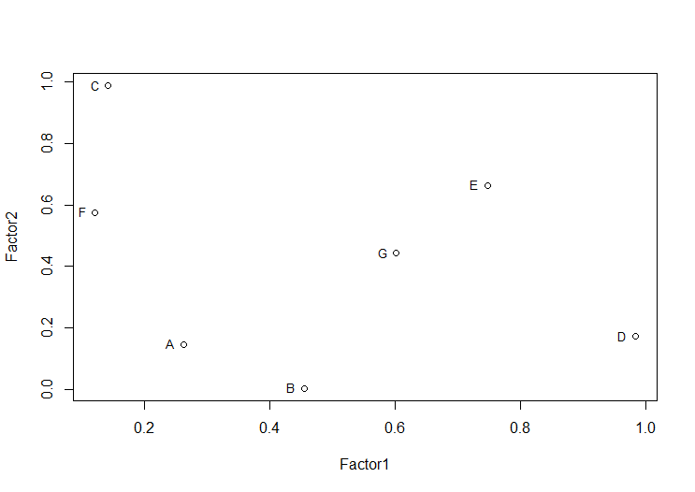

 | Análise fatorial
 |  | Factor1 | Factor2
A | Fila | 0.262 | 0.147
B | Viagem (ida) | 0.454
C | Atendimento (local) | 0.142 | 0.988
D | Viagem (destino) | 0.983 | 0.173
E | Atendimento | 0.747 | 0.663
F | Viagem (volta) | 0.121 | 0.576
G | Serviço | 0.602 | 0.444

 | SS loadings | 2.196 | 1.996
 | Proportion Var | 0.314 | 0.285
 | Cumulative Var | 0.314 | 0.599


 | Análise fatorial máxima verossimilhança
Call:
factanal(x = x, factors = 2, rotation = "varimax")

D | Viagem (destino) | 0.980 | 0.170
E | Atendimento | 0.750 | 0.660
G | Serviço | 0.600 | 0.440
C | Atendimento (local) | 0.140 | 0.990
F | Viagem (volta) | 0.120 | 0.580
A | Fila | 0.260 | 0.150
B | Viagem (ida) | 0.450 | 0.000

 | SS loadings | 2.200 | 2.000
 | Proportion Var | 0.310 | 0.290
 | Cumulative Var | 0.310 | 0.600

